Export
Marque | Image Produit | Catégories associées (nom) | Référence | Article | Prix de vente HT | Résumé | lien vers le produit
Violife | 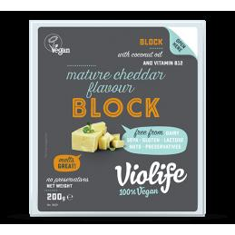 | Accueil,Fromages Végétaux | VIOL0014 | Violife Vromage saveur Mature Cheddar en bloc 400gr | 27.90 | Sans gluten / Sans soja / Sans noix - 7 x 400 gr | https://vegetalfood.fr/fr/fromages-vegetaux/461-vromage-saveur-mature-cheddar-en-bloc.html
Violife | 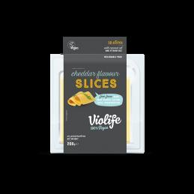 | Accueil,Fromages Végétaux | VIOL0040 | Violife Vromage saveur Cheddar en Tranches 500gr | 28.50 | Sans gluten / Sans soja / Sans noix - 5 x 500 gr | https://vegetalfood.fr/fr/fromages-vegetaux/463-vromage-saveur-cheddar-en-tranches.html
Violife | 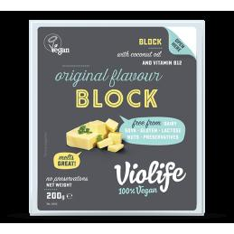 | Accueil,Fromages Végétaux | VIOL0003 | Violife Vromage Original en Bloc 400gr | 25.70 | Sans gluten / Sans soja / Sans noix - 7 x 400 grDLUO environ 7 mois | https://vegetalfood.fr/fr/fromages-vegetaux/464-vromage-original-en-bloc.html
Violife | 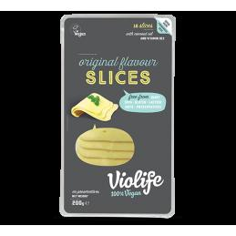 | Accueil,Fromages Végétaux | VIOL0006 | Violife Vromage Original en Tranches 200gr | 30.60 | Sans gluten / Sans soja / Sans noix - 12 x 200 gr | https://vegetalfood.fr/fr/fromages-vegetaux/465-vromage-original-en-tranches.html
Violife | 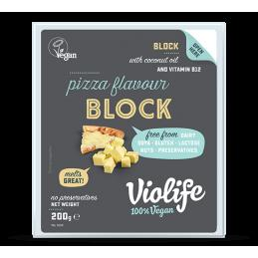 | Accueil,Fromages Végétaux | VIOL0027 | Violife Vromage à Pizza / Mozzarella en Bloc 400gr | 22.70 | Sans gluten / Sans soja / Sans noix - 7 x 400 gr | https://vegetalfood.fr/fr/fromages-vegetaux/467-vromage-a-pizza-en-tranches.html
Violife | 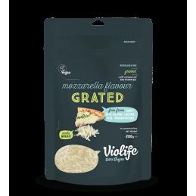 | Accueil,Fromages Végétaux | VIOL0029 | Violife Vromage saveur Mozzarella Râpé 500gr | 26.70 | Sans gluten / Sans soja / Sans noix - 5 x 500 gr | https://vegetalfood.fr/fr/fromages-vegetaux/468-vromage-saveur-mozzarella-rape.html
Violife | 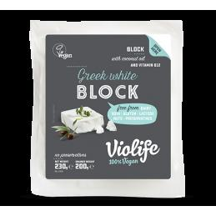 | Accueil,Fromages Végétaux | VIOL0031 | Violife Vromage Greek White en Bloc 200gr | 30.40 | Sans gluten / Sans soja / Sans noix - 12 x 200 gr | https://vegetalfood.fr/fr/fromages-vegetaux/469-vromage-greek-white-en-bloc.html
Violife | 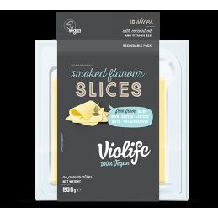 | Accueil,Fromages Végétaux | VIOL0022 | Violife Vromage saveur Fumé en Tranches 500gr | 27.70 | Sans gluten / Sans soja / Sans noix - 5 x 500 gr | https://vegetalfood.fr/fr/fromages-vegetaux/470-vromage-saveur-fume-en-tranches.html
Violife | 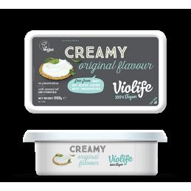 | Accueil,Fromages Végétaux | VIOL0048 | Violife Vromage Creamy Original 150gr | 17.20 | Sans gluten / Sans soja / Sans noix - 9 x 150 gr | https://vegetalfood.fr/fr/fromages-vegetaux/471-vromage-creamy-original.html
Violife | 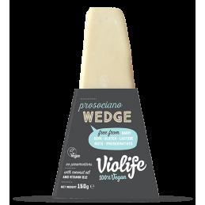 | Accueil,Fromages Végétaux | VIOL0032 | Violife Vromage Prosociano en Pointe 150gr | 34.50 | Sans gluten / Sans soja / Sans noix - 11 x 150 gr | https://vegetalfood.fr/fr/fromages-vegetaux/472-vromage-prosociano-en-pointe.html
Violife | 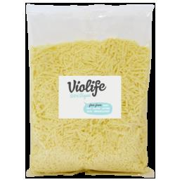 | Accueil,Fromages Végétaux | VIOL0033-GRAT-PROS-1 | Violife Vromage Prosiciano râpé 1kg | 70.00 | Sans gluten / Sans soja / Sans noix - 5 x 1 kgDLUO environ 5 mois | https://vegetalfood.fr/fr/fromages-vegetaux/473-vromage-prosiciano-rape.html
Sayve |  | Accueil,Fromages Végétaux | SAYVE-TRUFFE-200 | Vegran BIO à la Truffe vegan | 19.80 | BIO / Sans gluten / Sans soja - 3 x 200 gr | https://vegetalfood.fr/fr/fromages-vegetaux/487-vegran-a-la-truffe.html
Sayve | 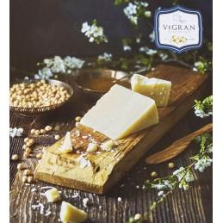 | Accueil,Fromages Végétaux | SAYVE-NATURE-200 | Vegran BIO Nature | 15.40 | BIO / Sans gluten / Sans soja - 3 x 200 gr | https://vegetalfood.fr/fr/fromages-vegetaux/489-vegran-nature.html
Sayve | 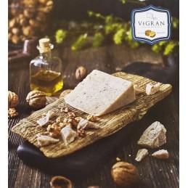 | Accueil,Fromages Végétaux | SAYVE-NOIX-200 | Vegran BIO aux noix | 17.70 | BIO / Sans gluten / Sans soja - 3 x 200 gr | https://vegetalfood.fr/fr/fromages-vegetaux/490-vegran-aux-noix.html
Sayve | 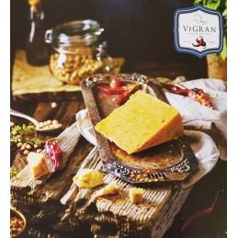 | Accueil,Fromages Végétaux | SAYVE-CHILLI-200 | Vegran BIO au Chilli | 17.70 | BIO / Sans gluten / Sans soja - 3 x 200 gr | https://vegetalfood.fr/fr/fromages-vegetaux/491-vegran-au-chilli.html
Sayve | 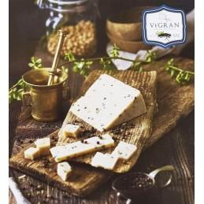 | Accueil,Fromages Végétaux | SAYVE-POIVRE-200 | Vegran BIO au poivre | 17.70 | BIO / Sans gluten / Sans soja - 3 x 200 gr | https://vegetalfood.fr/fr/fromages-vegetaux/497-vegran-au-poivre.html
Violife | 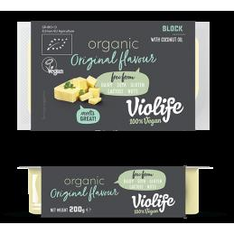 | Accueil,Fromages Végétaux,Vente à l'unité,Fromages Végétaux | VIOL0037 | Violife Vromage Original en Bloc BIO 2.5 KG | 25.90 | BIO / Sans gluten / Sans soja / Sans noix - 1 x 2.5 kg | https://vegetalfood.fr/fr/fromages-vegetaux/515-violife-vromage-original-en-bloc-bio-25-kg.html
Violife | 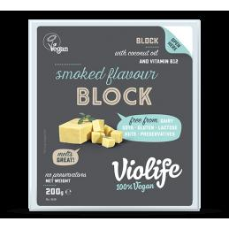 | Accueil,Fromages Végétaux | VIOL0008 | Violife Vromage fumé en bloc 400gr | 27.90 | Sans gluten / Sans soja / Sans noix - 7 x 400 gr | https://vegetalfood.fr/fr/fromages-vegetaux/526-violife-vromage-fume-en-bloc-400gr.html
Violife | 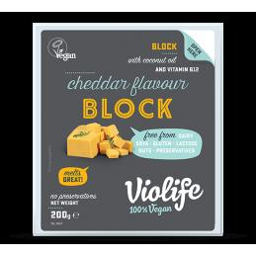 | Accueil,Fromages Végétaux | VIOL0039 | Violife Vromage Cheddar en bloc 400gr | 27.90 | Sans gluten / Sans soja / Sans noix - 7 x 400 gr | https://vegetalfood.fr/fr/fromages-vegetaux/527-violife-vromage-cheddar-en-bloc-400gr.html
Violife | 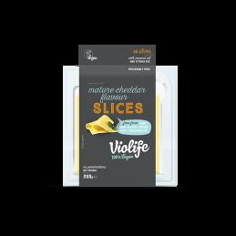 | Accueil,Fromages Végétaux | VIOL0002 | Violife Vromage Cheddar Mature en tranches 500gr | 28.50 | Sans gluten / Sans soja / Sans noix - 5 x 500 gr | https://vegetalfood.fr/fr/fromages-vegetaux/529-violife-vromage-cheddar-mature-en-tranches-500gr.html
Violife | 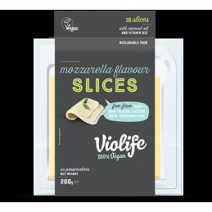 | Accueil,Fromages Végétaux | VIOL0047 | Violife Vromage Mozzarella en tranches 500gr | 27.50 | Sans gluten / Sans soja / Sans noix - 5 x 500 gr | https://vegetalfood.fr/fr/fromages-vegetaux/530-vromage-prosociano-en-pointe.html
Violife | 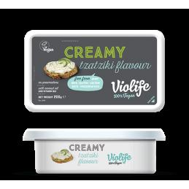 | Accueil,Fromages Végétaux | VIOL0035 | Violife Vromage Creamy Tzatziki 200gr | 19.30 | Sans gluten / Sans soja / Sans noix - 8 x 200 grDLUO environ 7 mois | https://vegetalfood.fr/fr/fromages-vegetaux/531-violife-vromage-creamy-tzatziki-200gr.html
Violife |  | Accueil,Fromages Végétaux,Vente à l'unité,Fromages Végétaux | VIOL0038 | Violife Vromage Bloc Cheddar Mature 2.5kg | 23.90 | Sans gluten / Sans soja / Sans noix - 2.5 kgDLUO environ 8 mois | https://vegetalfood.fr/fr/fromages-vegetaux/532-vromage-prosociano-en-pointe.html
Violife |  | Accueil,Fromages Végétaux | VIOL0046 | Violife Vromage Mozzarella Rappé 200gr | 29.30 | Sans gluten / Sans soja / Sans noix - 11 x 200 gr | https://vegetalfood.fr/fr/fromages-vegetaux/533-violife-vromage-mozzarella-rappe-200gr.html
Violife | 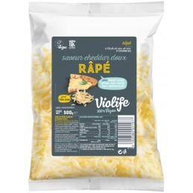 | Accueil,Fromages Végétaux | VIOL0019 | Violife Vromage Cheddar Doux Rappé 500gr | 54.45 | Sans gluten / Sans soja / Sans noix - 10 x 500 gr | https://vegetalfood.fr/fr/fromages-vegetaux/567-violife-vromage-cheddar-doux-rappe-500gr.html
Violife | 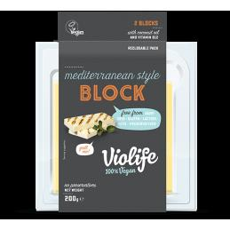 | Accueil,Fromages Végétaux | VIOL0050 | Violife bloc de 200 gr Mediterranean façon Halloumi | 31.50 | Sans gluten / Sans soja / Sans noix - 12 x 200 gr | https://vegetalfood.fr/fr/fromages-vegetaux/589-violife-bloc-de-200-gr-mediterranean-facon-halloumi.html
Violife |  | Accueil,Fromages Végétaux | VIOL0049 | Violife Epic saveur Cheddar Mature bloc 200 gr | 32.00 | Sans gluten / Sans soja / Sans noix - 12 x 200 gr | https://vegetalfood.fr/fr/fromages-vegetaux/590-violife-epic-saveur-cheddar-mature-bloc-200-gr.html
Violife | 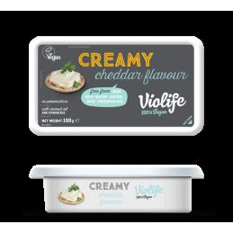 | Accueil,Fromages Végétaux | VIOL0051 | Violife Vromage Creamy Cheddar 150gr | 19.20 | Sans gluten / Sans soja / Sans noix - 9 x 150 gr | https://vegetalfood.fr/fr/fromages-vegetaux/874-violife-vromage-creamy-cheddar-150gr.html
Violife | 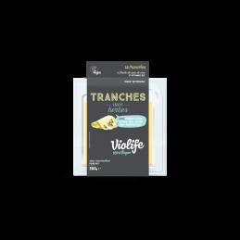 | Accueil,Fromages Végétaux | VIOL0054 | Violife tranches aux herbes 200gr | 30.90 | Sans gluten / Sans soja / Sans noix - 12 x 200 gr | https://vegetalfood.fr/fr/fromages-vegetaux/881-violife-tranches-aux-herbes-200gr.html
Follow Your Heart | 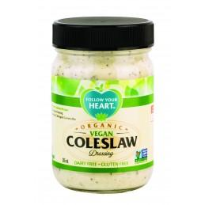 | Accueil,Sauces | FYH-69355 | Sauce Coleslaw biologique - Follow Your heart | 23.95 | 6 x 340 gr | https://vegetalfood.fr/fr/sauces/895-sauce-coleslaw-biologique-follow-your-heart-8004956847014.html
Follow Your Heart |  | Accueil,Sauces | FYH-40135 | Sauce Vegan Ranch Riche en Omega - Follow Your heart | 23.95 | 6 x 355 ml | https://vegetalfood.fr/fr/sauces/896-sauce-vegan-ranch-riche-en-omega-follow-your-heart-6004956840135.html
Follow Your Heart |  | Accueil,Sauces | FYH-68135 | Sauce Caesar biologique - Follow Your heart | 23.95 | 6 x 340 gr | https://vegetalfood.fr/fr/sauces/897-sauce-caesar-biologique-follow-your-heart-6004956868135.html
Follow Your Heart |  | Accueil,Sauces | FYH-67135 | Sauce Miso Gingembre biologique - Follow Your heart | 23.95 | 6 x 340 gr | https://vegetalfood.fr/fr/sauces/898-sauce-miso-gingembre-biologique-follow-your-heart-6004956867135.html
Follow Your Heart |  | Accueil,Sauces | FYH-42135 | Sauce Blue Cheese riche en omega - Follow Your heart | 23.95 | 6 x 340 gr | https://vegetalfood.fr/fr/sauces/899-sauce-blue-cheese-riche-en-omega-follow-your-heart-6004956842135.html
Follow Your Heart |  | Accueil,Sauces | FYH-09135 | Sauce Vegan miel Moutarde - Follow Your heart | 23.95 | 6 x 340 gr | https://vegetalfood.fr/fr/sauces/900-sauce-vegan-miel-moutarde-follow-your-heart-6004956809135.html
Follow Your Heart | 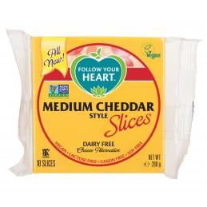 | Accueil,Fromages Végétaux | FYH-25117 | Vromage tranché style Cheddar - Follow Your heart | 38.90 | 12 x 200 gr | https://vegetalfood.fr/fr/fromages-vegetaux/901-vromage-tranche-style-cheddar-follow-your-heart-2004956825117.html
Follow Your Heart | 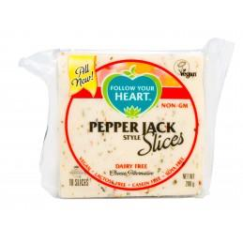 | Accueil,Fromages Végétaux | FYH-27117 | Vromage tranché Pepper Jack - Follow Your heart | 38.90 | 12 x 200 gr | https://vegetalfood.fr/fr/fromages-vegetaux/902-vromage-tranche-pepper-jack-follow-your-heart-2004956827117.html
Follow Your Heart | 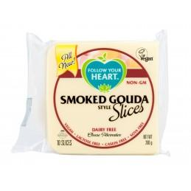 | Accueil,Fromages Végétaux | FYH-29117 | Vromage tranché Gouda Fumé - Follow Your heart | 38.90 | 12 x 200 gr | https://vegetalfood.fr/fr/fromages-vegetaux/903-vromage-tranche-gouda-fume-follow-your-heart-2004956829117.html
Follow Your Heart | 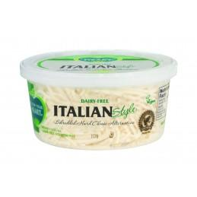 | Accueil,Fromages Végétaux | FYH-60130 | Vromage rappé Italian Style - Follow Your heart | 35.75 | 8 x 118 gr | https://vegetalfood.fr/fr/fromages-vegetaux/904-vromage-rappe-italian-style-follow-your-heart-8004956860130.html
Follow Your Heart | 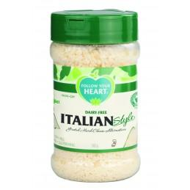 | Accueil,Fromages Végétaux | FYH-60042 | Vromage gratté Italian Style - Follow Your heart | 35.75 | 8 x 142 gr | https://vegetalfood.fr/fr/fromages-vegetaux/905-vromage-gratte-italian-style-follow-your-heart-8004956860042.html
Follow Your Heart | 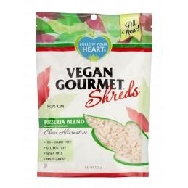 | Accueil,Fromages Végétaux | FYH-61027 | rappé Mélange de pizzeria - Follow Your heart | 35.75 | 8 x 227 gr | https://vegetalfood.fr/fr/fromages-vegetaux/906-rappe-melange-de-pizzeria-follow-your-heart-8004956861027.html
Follow Your Heart | 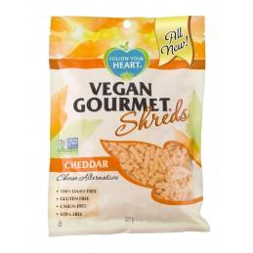 | Accueil,Fromages Végétaux | FYH-57027 | rappé chéddar - Follow Your heart | 35.75 | 8 x 227 gr | https://vegetalfood.fr/fr/fromages-vegetaux/907-rappe-cheddar-follow-your-heart-8004956857027.html
Follow Your Heart |  | Accueil,Fromages Végétaux | FYH-56027 | rappé Mozza- Follow Your heart | 35.75 | 8 x 227 gr | https://vegetalfood.fr/fr/fromages-vegetaux/908-rappe-mozza-follow-your-heart-8004956856027.html
Follow Your Heart |  | Accueil,Sauces | FYH-77340 | Vegenaise à l'Aïoli Biologique - Follow Your heart | 18.90 | 6 x 340 gr | https://vegetalfood.fr/fr/sauces/909-vegenaise-a-l-aioli-biologique-follow-your-heart-6004956877340.html
Follow Your Heart | 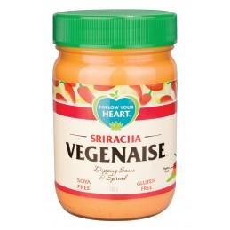 | Accueil,Sauces | FYH-76034 | Vegenaise Sriracha - Follow Your heart | 23.90 | 6 x 340 gr | https://vegetalfood.fr/fr/sauces/910-vegenaise-sriracha-follow-your-heart-6004956876034.html
Follow Your Heart |  | Accueil,Sauces | FYH-02340 | Vegenaise huile de pépins de raisin - Follow Your heart | 23.90 | 6 x 340 gr | https://vegetalfood.fr/fr/sauces/911-vegenaise-huile-de-pepins-de-raisin-follow-your-heart-6004956802340.html
Follow Your Heart |  | Accueil,Sauces | FYH-18340 | Vegenaise Biologique - Follow Your heart | 18.90 | 6 x 340 gr | https://vegetalfood.fr/fr/sauces/912-vegenaise-biologique-follow-your-heart-6004956818340.html
Follow Your Heart |  | Accueil,Sauces | FYH-06340 | Vegenaise Sans Soja - Follow Your heart | 18.90 | 6 x 340 gr | https://vegetalfood.fr/fr/sauces/913-vegenaise-sans-soja-follow-your-heart-6004956806340.html
Follow Your Heart |  | Accueil,Sauces | FYH-01340 | Vegenaise original - Follow Your heart | 17.90 | 6 x 340 gr | https://vegetalfood.fr/fr/sauces/914-vegenaise-original-follow-your-heart-6004956801340.html
Violife | 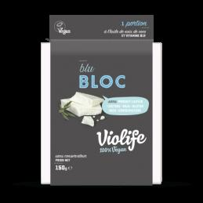 | Accueil,Fromages Végétaux | VIOL0056 | Violife bloc blu 150gr | 24.90 | Sans gluten / Sans soja / Sans noix - 12 x 150 gr | https://vegetalfood.fr/fr/fromages-vegetaux/956-violife-bloc-blu-150gr.html
Violife | 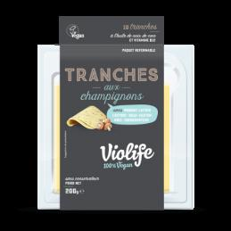 | Accueil,Fromages Végétaux | VIOL0055 | Violife tranches aux champignons 200gr | 30.90 | Sans gluten / Sans soja / Sans noix - 12 x 200 gr | https://vegetalfood.fr/fr/fromages-vegetaux/957-violife-tranches-aux-champignons-200gr.html

